상품제안서
모나미어데나컴퓨터용싸인펜(정품) | 상품코드: S22422

 |  |  |  |  |  |  | 02-713-8555 | www.synergygift.co.kr
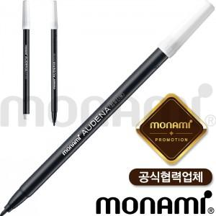

【상세/제작정보】 | <p><span style="font-size: 14pt;">*1타=12개입(타 단위로 주문해주세요.)&nbsp;</span>&nbsp;</p>

【인쇄/포장옵션】 | 실크 / OPP(비닐)

【공급단가】 | 수량 | 1,000~ | 2,000~ | 3,000~ | 5,000~ | 10,000~
*VAT별도 | 단가 | 150원 | 150원 | 140원 | 140원 | 130원

【상품 URL】 | https://www.synergygift.co.kr:443/src/goods_detail.php?gdno=22422

